2_Grading System
Notenschlüssel
 | Note ungerundet |  | Note gerundet |  | Bestehensgrenze |  | 1.0 / 1.5 |  | 1.5 / 2.0 |  | Notengrenze |  | 3.0 / 3.5 |  | 4.0 / 4.5 |  | 4.5 / 5.0 |  | 5.0 / 5.5 |  | 5.5 / 6.0 |  | Obergrenze
0.00 | 1.000 | 0.00 | 1.00 | 60.00 | 0.0 | 5.0 | 0.0 | 15.0 | 0.0 | 25.0 | 0.0 | 45.0 | 0.0 | 65.0 | 0.0 | 75.0 | 0.0 | 85.0 | 0.0 | 95.0 | 0.0 | 100.0 | 0.0
1.00 | 1.050 | 1.00 | 1.00 | 60.00 | 4.0 | 5.0 | 1.5 | 15.0 | 2.0 | 25.0 | 2.5 | 45.0 | 3.5 | 65.0 | 4.5 | 75.0 | 5.0 | 85.0 | 5.5 | 95.0 | 6.0 | 100.0 | 6.0
2.00 | 1.100 | 2.00 | 1.00
3.00 | 1.150 | 3.00 | 1.00
4.00 | 1.200 | 4.00 | 1.00
5.00 | 1.250 | 5.00 | 1.50
6.00 | 1.300 | 6.00 | 1.50
7.00 | 1.350 | 7.00 | 1.50
8.00 | 1.400 | 8.00 | 1.50
9.00 | 1.450 | 9.00 | 1.50
10.00 | 1.500 | 10.00 | 1.50
11.00 | 1.550 | 11.00 | 1.50
12.00 | 1.600 | 12.00 | 1.50
13.00 | 1.650 | 13.00 | 1.50
14.00 | 1.700 | 14.00 | 1.50
15.00 | 1.750 | 15.00 | 2.00
16.00 | 1.800 | 16.00 | 2.00
17.00 | 1.850 | 17.00 | 2.00
18.00 | 1.900 | 18.00 | 2.00
19.00 | 1.950 | 19.00 | 2.00
20.00 | 2.000 | 20.00 | 2.00
21.00 | 2.050 | 21.00 | 2.00
22.00 | 2.100 | 22.00 | 2.00
23.00 | 2.150 | 23.00 | 2.00
24.00 | 2.200 | 24.00 | 2.00
25.00 | 2.250 | 25.00 | 2.50
26.00 | 2.300 | 26.00 | 2.50
27.00 | 2.350 | 27.00 | 2.50
28.00 | 2.400 | 28.00 | 2.50
29.00 | 2.450 | 29.00 | 2.50
30.00 | 2.500 | 30.00 | 2.50
31.00 | 2.550 | 31.00 | 2.50
32.00 | 2.600 | 32.00 | 2.50
33.00 | 2.650 | 33.00 | 2.50
34.00 | 2.700 | 34.00 | 2.50
35.00 | 2.750 | 35.00 | 3.00
36.00 | 2.800 | 36.00 | 3.00
37.00 | 2.850 | 37.00 | 3.00
38.00 | 2.900 | 38.00 | 3.00
39.00 | 2.950 | 39.00 | 3.00
40.00 | 3.000 | 40.00 | 3.00
41.00 | 3.050 | 41.00 | 3.00
42.00 | 3.100 | 42.00 | 3.00
43.00 | 3.150 | 43.00 | 3.00
44.00 | 3.200 | 44.00 | 3.00
45.00 | 3.250 | 45.00 | 3.50
46.00 | 3.300 | 46.00 | 3.50
47.00 | 3.350 | 47.00 | 3.50
48.00 | 3.400 | 48.00 | 3.50
49.00 | 3.450 | 49.00 | 3.50
...

5_Grading Results
Notenspiegel
6.0 | 0
5.5 | 0
5.0 | 0
4.5 | 0
4.0 | 0
3.5 | 0
3.0 | 0
2.5 | 0
2.0 | 0
1.5 | 0
1.0 | 1

0_Calculation
 | Teaching Tool Assessment

 | Hinweise zur Notenberechnung
 | (English version below)

 | Die Berechnung der Noten erfolgt grundsätzlich linear. Dabei sind zwei Varianten möglich:
a) Einfach lineare Notenberechnung (blaue Linie, Grafik links): Dies ist die Standard-Variante. Es handelt sich dabei um die Standard-Formel des Schweizer Notensystems:
 | = ( Erreichte Punkte / Maximal-Punkte ) * 5 + 1
Mathematisch ergibt sich dadurch eine Bestehensgrenze von 60% (gepunktete rote Linie).

b) Doppelt lineare Notenberechnung (Grafik rechts): Diese Variante ermöglicht es die Bestehensgrenze abweichend festzulegen (im graphischen Beispiel unten: 30%). Die Berechnung der Noten erfolgt unter- und oberhalb dieser Grenze separat (jeweils linear), sodass eine geknickte Linie entsteht (blaue Linie).
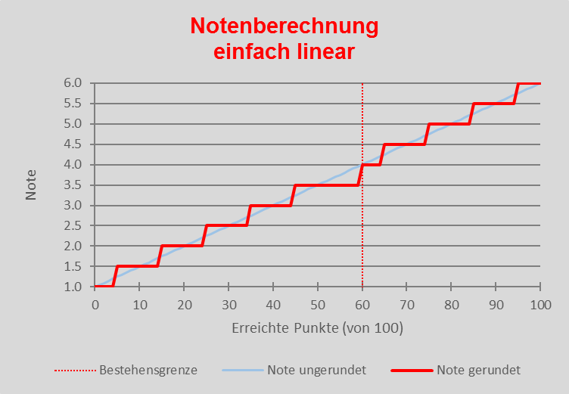 |  | 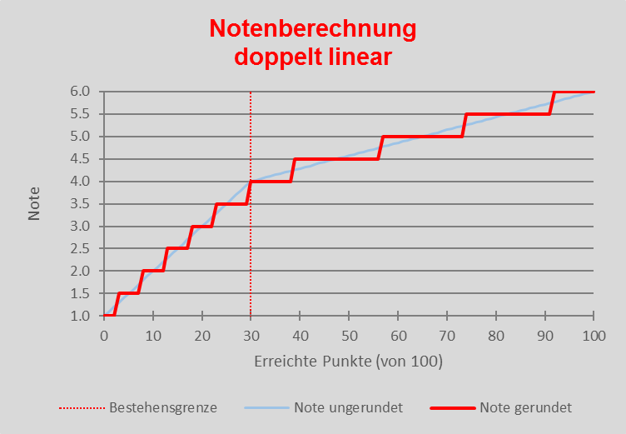
Ebenfalls werden die Rundungsregelungen (Rote Linie) in beiden Varianten deutlich.
a) Da die Bestehensgrenze (gepunktete rote Linie) als minimale Punktzahl zu verstehen ist, werden die ungerundeten Noten zwischen 3.5 und 3.99 auf 3.5 abgerundet. Der Notenbereich 3.5 ist daher gestreckt; 4.0 verkürzt.
Es gelten die jeweiligen Rundungsregeln, welche in den jeweiligen Reglementen über das Studium und die Leistungskontrollen (RSL)* auf Fakultätsebene bzw. im jeweiligen Studienplan festgelegt sind.
b) Durch die mathematische Rundung ergibt sich zudem, dass die zur Note 1.0 nur abgerundet und zur Note 6.0 nur aufgerundet werden kann. Die jeweiligen Bereiche sind daher halb so gross, wie die, der anderen Noten.

Inhaltliche Rückfragen, technische Probleme und allgemeine Rückmeldungen bitte an:
hd@zuw.unibe.ch oder direkt an andreas.hengstermann@zuw.unibe.ch

 | zurück zu den Einstellungen
* Hinweise zur Rundung finden sich bspw. in Art. 22 (1) RSL phil.-hist.; Art. 41 (3) RSL phil.-hum.; Art. 34 (6) RSL phil.-nat; Art. 44 (2) RSL WISO; Art. 33 (3) RSL Theol; Art. 32 (1) SR VetSuisse.
Teaching Tool Assessment von Universität Bern (Autor: Andreas Hengstermann) ist lizenziert unter einer Creative Commons Namensnennung 4.0 International Lizenz. |  | www.assessment.unibe.ch

 | Teaching Tool Assessment

 | Description of grade calculation

 | The grades are calculated linearly. Two options are possible:
a) Simple-linear calculation (blue line, figure on the left): This is the standard option. The calculation is based on the Swiss grading system's regular formula:
 | = ( Gained Points / Maximum Points ) * 5 + 1
Mathematically, this implies a pass mark of 60% (dotted red line).

b) Double-linear calculation (figure on the right): This option allows you to set the pass mark at a certain value (in the figure, it's 30%). Grades are calculated separately below and above this mark (linear in each case). A kinked line occurs (blue line).

The red lines demontrate the rounding rule in both options.
a) As the pass mark (dotted red line) is understood as a minimal sum of points, unrounded grades between 3.5 and 3.99 are rounded down to 3.5. Therefore, the area for the grade 3.5 is stretched, and the one for 4.0 is contracted.
This rounding rule is indicated in the Regulations Governing Studies and Assessments (RSL)* at Faculty level.
b) Due to mathematic rounding rule, points can only be rounded down to 1.0 and up to 6.0. Therefore, the respective areas for those grades are half width as the ones for other grades.

For technical issues, content-related questions or general feedback, please contact:
hd@zuw.unibe.ch or directly andreas.hengstermann@zuw.unibe.ch

 | back to Setting

* Find remarks e.g. in Art. 22 (1) RSL phil.-hist.; Art. 41 (3) RSL phil.-hum.; Art. 34 (6) RSL phil.-nat; Art. 44 (2) RSL WISO; Art. 33 (3) RSL Theol; Art. 32 (1) SR VetSuisse.
Teaching Tool Assessment von Universität Bern (Autor: Andreas Hengstermann) ist lizenziert unter einer Creative Commons Namensnennung 4.0 International Lizenz. |  | www.assessment.unibe.ch

